Лист1
СПОСОБ ВИЗУАЛИЗАЦИИ | ГРАФИЧЕСКОЕ ПРЕДСТАВЛЕНИЕ | КЛАСТЕРИЗАЦИЯ | ЦЕЛИ ВИЗУАЛИЗАЦИИ
2D-визуализация (Диаграмма рассеяния) | 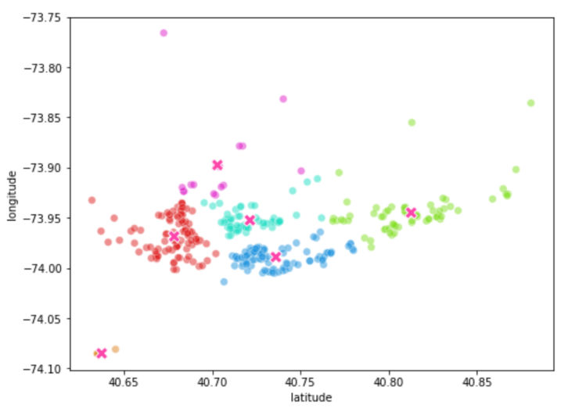 | Любые алгоритмы кластеризации, отработавшие на двухмерном пространстве признаков. | Быстро визуально оценить результаты кластеризации.
2D-визуализация (Convex Hull) | 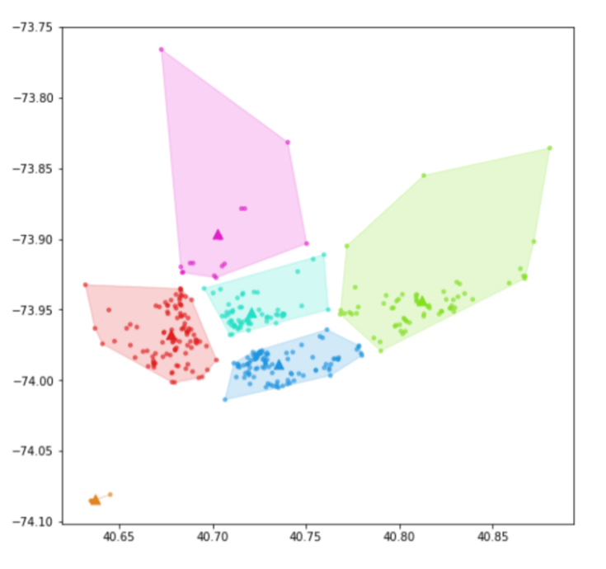 | Любые алгоритмы кластеризации, отработавшие на двухмерном пространстве признаков. | Понять размеры получившихся кластеров, оценить количество выбросов в кластерах и похожесть объектов внутри кластера.
2D-визуализация (Дендрограмма) | 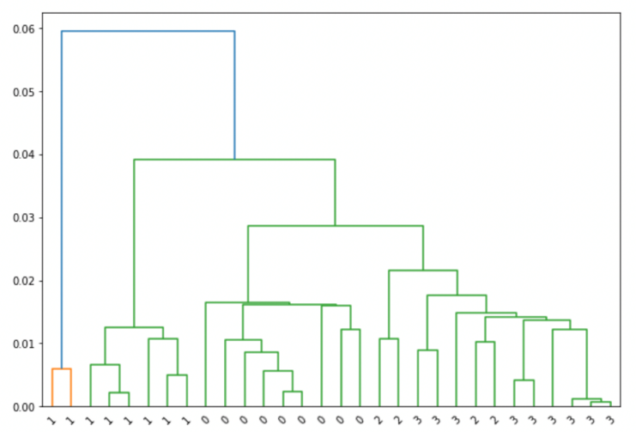 | Иерархическая кластеризация на двухмерном пространстве признаков. | Визуализировать, как датасет делился на кластеры, оценить схожесть кластеров.

 |  |  | С помощью дендрограммы можно оценивать, какое количество кластеров будет оптимальным.
2D-визуализация (Clustergram) | 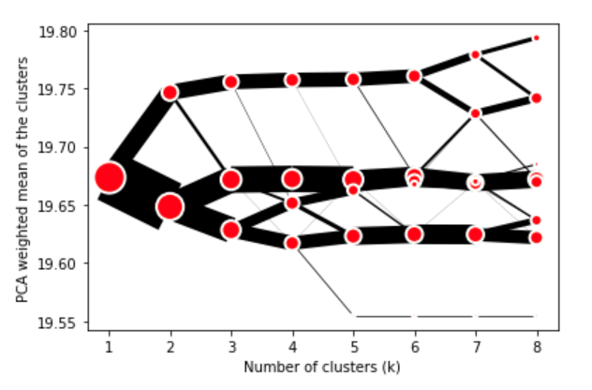 | K-means, GMM и иерархическая кластеризация. Применима для -мерного пространства признаков. | Понять, как датасет делится на различное количество кластеров, оценить, насколько равномерные кластеры были образованы.
3D-визуализация (Matplotlib) | 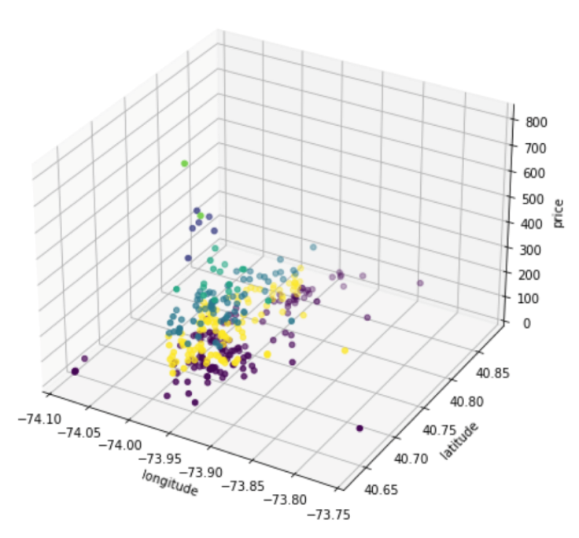 | Любые алгоритмы кластеризации, отработавшие на трёхмерном пространстве признаков. | Быстро визуально оценить результаты кластеризации.
3D-визуализация (Plotly) | 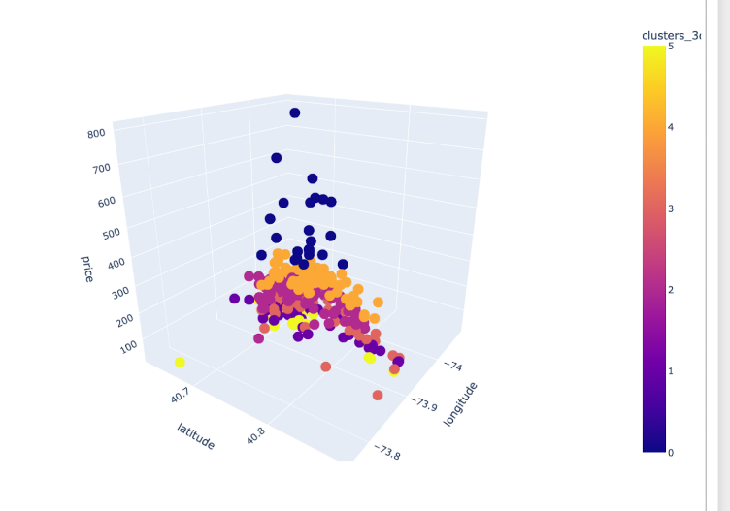 | Любые алгоритмы кластеризации, отработавшие на трёхмерном пространстве признаков. | Быстро визуально оценить результаты кластеризации в интерактивном режиме.

